Calculo LEGAL de horas Extras
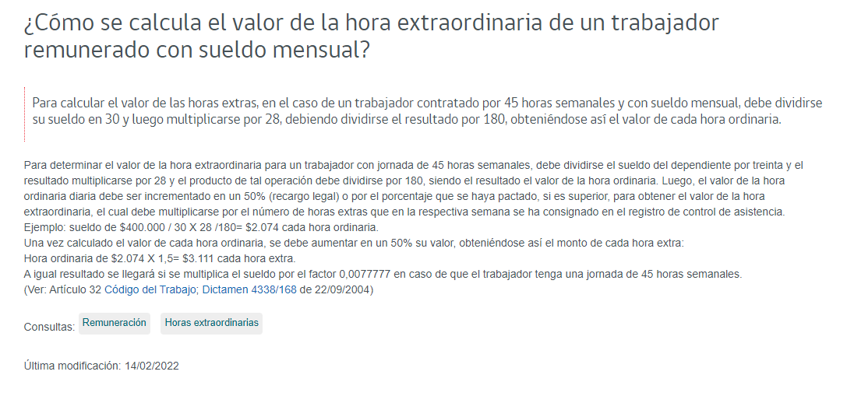
Fuente: https://www.dt.gob.cl/portal/1628/w3-article-95182.html

